Hoja1
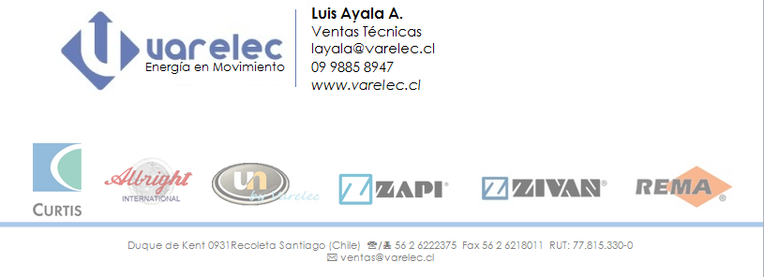
 |  |  |  | fecha: | 2014-04-07
 |  |  |  | cotizacion: | 4

rut: |  | Giro:
Señores: ---
Contacto: ---
Telefono: ---
correo:
presente:
descripcion: | n°p: | cant. | valor unitario | valor total | P. Entrega
One View | A000000001 | 1 | 125000 | $ 125,000
 |  |  | Total Neto: | $ 125,000
 |  |  | IVA (19%): | $ 23,750
 |  |  | Total: | $ 148,750

condiciones0 Orden de Compra a nombre de:VARELEC CHILE LTDA.
condiciones0 Condiciones de Pago:
condiciones0 Lugar de entrega:
condiciones0 Validez de la Cotización:10 Dias

saludos coridiales,
atentamente

